尺寸对照表
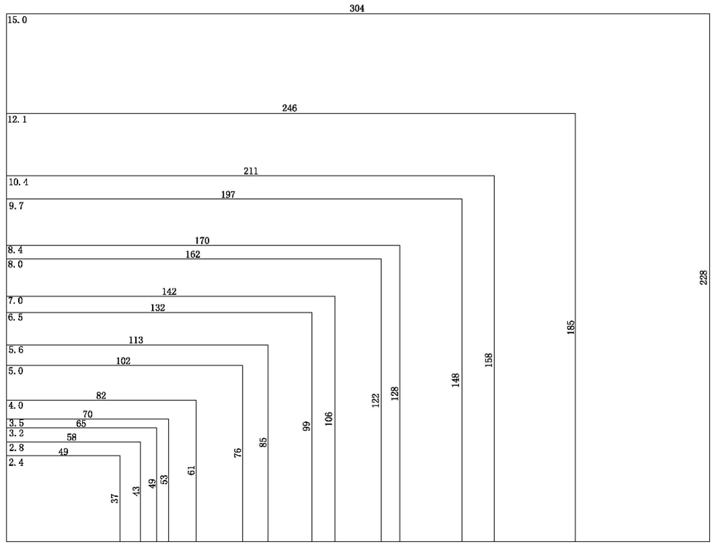
屏幕尺寸、分辨率、窗口尺寸对照表
比例 | 屏幕尺寸 | 分辨率 |  | 窗口尺寸
条形屏 | 3.7 | 240*960/IPS |  | 91*23/1U机箱
 | 4 | 400*960/IPS |  | 94*39
 | 4.6 | 320*960/IPS |  | 110*37
 | 6.2 | 360*960/IPS |  | 147*55
 | 6.8
 | 8.8
正方屏 | 4 | 480*480/IPS |  | 72*70/86盒
圆形屏 | 2.1 | 480*480/IPS |  | D53
 | 2.8 | 480*480/IPS |  | D70
4：3 | 2.4 | 320*240 |  | 49x37
 | 2.8 | 320*240 |  | 58x43
 | 3.5 | 320*240 |  | 70x53
 | 5.6 | 640*480 |  | 113x85
 | 8 | 800*600 | 1024*768-IPS | 162x122
 | 10.4 | 800*600 | 1024*768 | 211x158
 | 12.1 | 800*600 | 1024*768 | 246x185
 | 15 | 1024*768 |  | 304x228
16：9 | 3.5 | 480*320 |  | 86x52
 | 4.3 | 480*272 | 800x480-IPS | 95x54
 | 5 | 480*272 |  | 111x63
 |  |  | 800*480/IPS | 108x65
 |  |  | 854*480/IPS | 110x62
 | 7 | 800*480 | 1024*600-IPS | 154x86
 | 8 | 1024*600/IPS |  | 177x99
 |  |  | 800*1280/IPS | 172x108
 | 10.1 | 1024*600/IPS |  | 223x125
 |  |  | 800*1280/IPS | 217x135
 | 11.6
 | 12.1 | 1280*800/IPS |  | 261x163
 | 13.3
 | 15.6 | 1920*1080/IPS |  | 344x194
 | 18.5 | 1920*1080/IPS |  | 409*230
 | 21.5 | 1920*1080/IPS |  | 477*268
表中黄色背景部分是目前已经量产的屏幕，其余屏幕可以定制

16：9各尺寸窗口大小示意图（单位：mm）
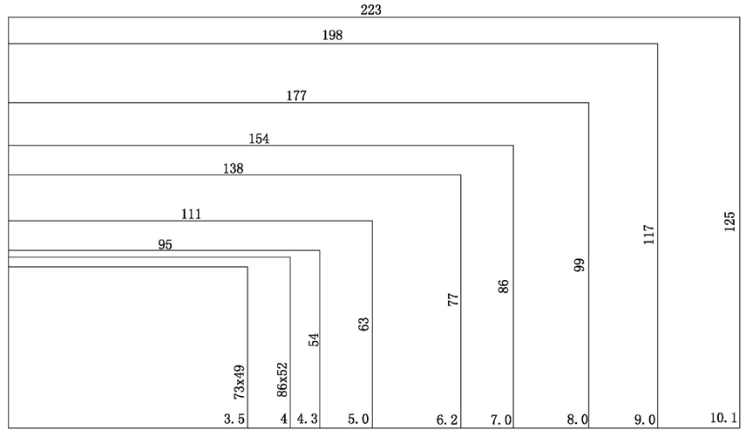

4:3各尺寸窗口大小示意图（单位：mm）

